Original
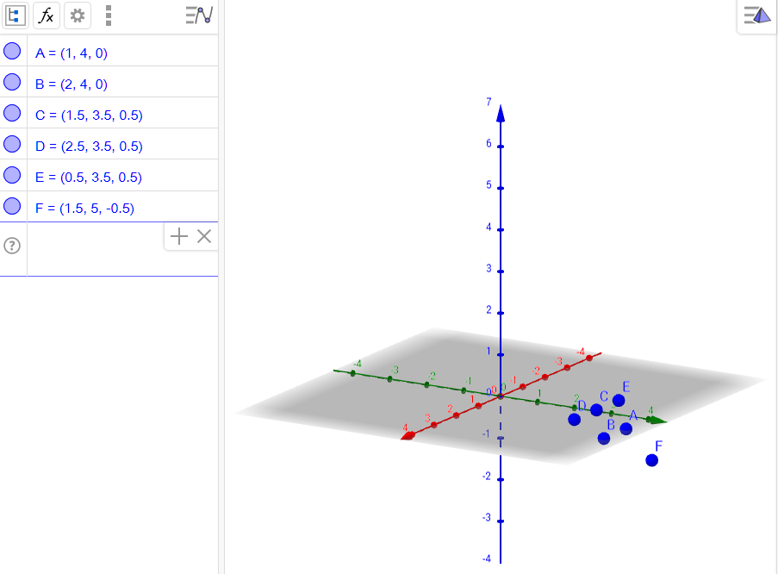
 | 1. Messpunkte
 | x | y | z
A | 1 | 4 | 0
B | 2 | 4 | 0
C | 1.5 | 3.5 | 0.5
D | 2.5 | 3.5 | 0.5
E | 0.5 | 3.5 | 0.5
F | 1.5 | 5 | -0.5

 | 1.a Triangulation der Punkte zur Dreiecken (Ball Pivot Algorithmus)
 | Dreieck ABC, ACE, ABF, BCD

 | 2. Parameterdarstellung der Flächen
 | Fläche ABC
 |  | 1 |  | 1 |  | 0.5
 | y= | 4 | +a | 0 | +b | -0.5
 |  | 0 |  | 0 |  | 0.5

 | Fläche ABF
 |  | 1 |  | 1 |  | 0.5
 | y= | 4 | +a | 0 | +b | 1
 |  | 0 |  | 0 |  | -0.5

 | Fläche ACE
 |  | 1 |  | 0.5 |  | -0.5
 | y= | 4 | +a | -0.5 | +b | -0.5
 |  | 0 |  | 0.5 |  | 0.5

 | Fläche BCD
 |  | 2 |  | -0.5 |  | 0.5
 | y= | 4 | +a | -0.5 | +b | -0.5
 |  | 0 |  | 0.5 |  | 0.5

 | 3. Normalvektoren der Flächen

 | Fläche ABC |  | 0
 |  |  | -0.5
 |  |  | -0.5

 | Fläche ABF |  | 0
 |  |  | 0.5
 |  |  | 1

 | Fläche ACE |  | 0
 |  |  | -0.5
 |  |  | -0.5

 | Fläche BCD |  | 0
 |  |  | 0.5
 |  |  | 0.5

 | 4. Normalvektoren
 | Bei der Berechnug des Normalvektoren eines Punktes, gehen die Normalvektoren der angrenzenden Flächen mit unterschiedlicher Wichtung ein. Zu überlegen ist, ob die Kantenlänge der Flächenkanten durch diesen Punkt als Wichtung eingehen (1 durch Kantenlänge) oder der Abstand des Punktes zum Mittelpunkt der entsprechenden Fläche (1/ Abstand).
 | Wir nehmen an, das die zweite Annahme besser geeignet ist.

 | (hier ohne Wichtung)
 | Durchschnitt der Normalvektoren berehcnen zu einem Punkt.

 | Punkt A | Punkt B | Punkt C
 | 0 | 0 | 0
 | -0.16666666667 | 0.16666666667 | -0.16666666667
 | 0 | 0.33 | -0.16666666667

 | 5.Parametrisieren für AB
 |  |  |  |  |  | Kreuzprodukt Richtungsvektor der Geraden und Normalvektor des Punktes |  |  |  |  | Kreuzprodukt des Lots mit dem Normalvektor des Punktes
 | Gerade AB
 |  | 1 |  | 1 |  | Lot in A | 0 | Lot in B | 0 |  | Steigung in A | -0.027777777778 | Steigung in B | -0.13888888889
 | y= | 4 | +a | 0 |  |  | 0 |  | 0.33333333333 |  |  | 0 |  | 0
 |  | 0 |  | 0 |  |  | -0.16666666667 |  | -0.16666666667 |  |  | 0 |  | 0

 |  |  |  |  |  |  | Länge des Vektors Normalisieren |  |  |  | Normalisieren
 | Lot von A X Richtungsvektor AB | 0 |  | Lot von B X Richtungsvektor AB | 0 |  | 0.16666666667 |  | 0.37267799625 |  | 0 |  | 0
 |  | -0.16666666667 |  |  | -0.16666666667 |  |  |  |  |  | -1 |  | -0.4472135955
 |  | 0 |  |  | -0.33333333333 |  |  |  |  |  | 0 |  | -0.894427191

 | Geradengleichung Ortsvektor A und Steigung in A |  |  |  |  |  | Geradengleichung Ortsvektor B und Steigung in B
 |  | 1 |  | -0.027777777778 |  |  |  | 2 |  | -0.13888888889
 | y= | 4 | +a | 0 |  |  | y= | 4 | +a | 0
 |  | 0 |  | 0 |  |  |  | 0 |  | 0

 | Geradengleichung Ortsvektor B und Lot auf AB |  |  |  |  |  | Geradengleichung Ortsvektor A und Lot auf AB
 |  | 2 |  | 0 |  |  |  | 1 |  | 0
 | y= | 4 | +b | -1 |  |  | y= | 4 | +b | -0.4472135955
 |  | 0 |  | 0 |  |  |  | 0 |  | -0.894427191

 | Schnittpunkt
 |  | 2 |  |  |  |  |  | 1 |  | Sonderfall: f(t)=0 -> zur Bildung der kubischen Funktion nehmen wir den Mittelpunkt von AB
 |  | 4 |  |  |  |  |  | 4
 |  | 0 |  |  |  |  |  | 0

 | 5.Parametrisieren für AC
 |  |  |  |  |  | Kreuzprodukt Richtungsvektor der Geraden und Normalvektor des Punktes |  |  |  |  | Kreuzprodukt des Lots mit dem Normalvektor des Punktes
 | Gerade AC
 |  | 1 |  | 0.5 |  | Lot in A | 0.08333333 | Lot in C | 0.16666666667 |  | Steigung in A | -0.013888888889 | Steigung in C | -0.027777777778
 | y= | 4 | +a | -0.5 |  |  | 0 |  | 0.083333333333 |  |  | 0 |  | 0.027777777778
 |  | 0 |  | 0.5 |  |  | -0.083333333333 |  | -0.083333333333 |  |  | -0.013888888889 |  | -0.027777777778

 |  |  |  |  |  |  | Länge des Vektors Normalisieren |  |  | Normalisieren | Va |  | Vc
 | Lot von A X Richtungsvektor AC | -0.041666666667 |  | Lot von C X Richtungsvektor AC | 0 |  | 0.093169499062 |  | 0.1767766953 |  | -0.25 |  | 0
 |  | 0.08333333 |  |  | 0.125 |  |  |  |  |  | 0.5 |  | 0.33541019662
 |  | -0.041666666667 |  |  | 0.125 |  |  |  |  |  | -0.25 |  | 0.33541019662

 | Geradengleichung Ortsvektor A und Steigung in A |  |  |  |  |  | Geradengleichung Ortsvektor C und Steigung in C
 |  | 1 |  | -0.013888888889 |  |  |  | 1.5 |  | -0.027777777778
 | y= | 4 | +a | 0 |  |  | y= | 3.5 | +a | 0.027777777778
 |  | 0 |  | -0.013888888889 |  |  |  | 0.5 |  | -0.027777777778

 | Geradengleichung Ortsvektor C und Lot auf AC |  |  |  |  |  | Geradengleichung Ortsvektor A und Lot auf AC
 |  | 1.5 |  | -0.25 |  |  |  | 1 |  | 0
 | y= | 3.5 | +b | 0.5 |  |  | y= | 4 | +b | 0.33541019662
 |  | 0.5 |  | -0.25 |  |  |  | 0 |  | 0.33541019662

 |  |  |  | a= | -18 |  |  |  |  | a= | 18
 | Schnittpunkt |  |  | b= | 1 |  |  |  |  | b= | 0
 |  | 1.25 |  |  |  |  |  |  | 1
 |  | 4 |  |  |  |  |  |  | 4
 |  | 0.25 |  |  |  |  |  |  | 0

 |  | 1.25 |  |  |  |  |  |  | 1
 |  | 4 |  |  |  |  |  |  | 4
 |  | 0.25 |  |  |  |  |  |  | 0

 | Kubische Funktion (Formel siehe Bericht) über AC

 | f(t) = t^3-2t^2+t |  | a= | 1
 |  |  | b= | -2
 | f'(t) = 3t^2-4t +1 |  | c= | 1
 |  |  | d= | 0

 |  |  | t1= | 0.33333333333
 |  |  | y= | 0.14814814815

 | Parametrieserte Form auflösen

 | Normierung

 |  | -0.16666666667 |  | 0.47847096703 |  | -0.34833182816
 |  | 0.44513673221 |  |  |  | 0.93033175026
 |  | -0.054863267792 |  |  |  | -0.11466373421

 |  | =A+t(C-A)+y*Norm(Va(1-t)+Vc*t) |  | =C+(t-1)(A-C)+y*Norm(Va(1-t)+Vc*t)
 | x= | 1.1150619514 |  | 1.1150619514 |  | TRUE
 | y= | 3.9711602593 |  | 3.9711602593 |  | TRUE
 | z= | 0.14967944678 |  | 0.14967944678 |  | TRUE

 |  | 1.1150619514
 | Pneu= | 3.9711602593
 |  | 0.14967944678

